Feuil1
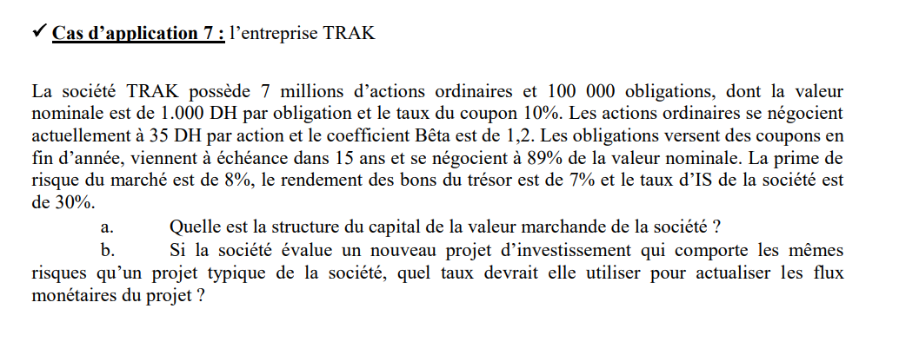

CP | 245000000
Dettes | 89000000
valeur | 334000000
poids CP | 73.35%
Poids dettes | 26.65%

Re | 16.60%
Rd | 7%

CMPC | 14.04%

